Main
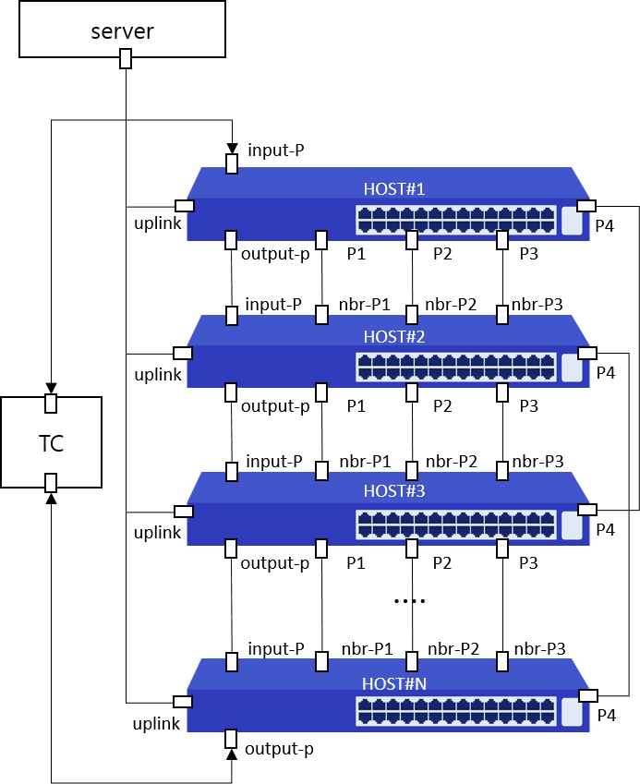
Item List | Elapsed Time | Fail Cnt | Result
Port-Mapping | 33(s) | 0 | Normal
Shutdown | 48(s) | 0 | Normal
Duplex | 4(s) | 0 | Normal
Mdix | 6(s) | 0 | Normal
Flow-control | 5(s) | 0 | Normal
Storm-control | 34(s) | 0 | Normal
EEE | 10(s) | 3 | Abnormal
Jumbo-Frame | 3(s) | 0 | Normal
Mirroring | 12(s) | 0 | Normal
LLDP | 1(m)7(s) | 0 | Normal
UDLD | 28(s) | 1 | Abnormal
Switch-Mode | 53(s) | 0 | Normal
LACP | 41(s) | 0 | Normal
STP | 2(m)51(s) | 0 | Normal
STP&LACP | 3(m)8(s) | 0 | Normal
Private-Vlan | 1(m)4(s) | 0 | Normal
Voice-Vlan | 12(s) | 0 | Normal
Ping | 19(s) | 0 | Normal
Static-Route | 27(s) | 1 | Abnormal
IGMP-Snooping | 4(m)43(s) | 3 | Abnormal
L2-Smoke | 4(m)22(s) | 9 | Abnormal
MAC-Table | 14(s) | 2 | Abnormal
MAC-Address-Limit | 28(s) | 4 | Abnormal
Static-Mac-ADDRESS | 50(s) | 0 | Normal
MAC-Ageing-Time | 56(s) | 2 | Abnormal
ARP | 2(m)40(s) | 3 | Abnormal
Total test | 27(m)58(s) | 28 | Abnormal

STP
>> back to main
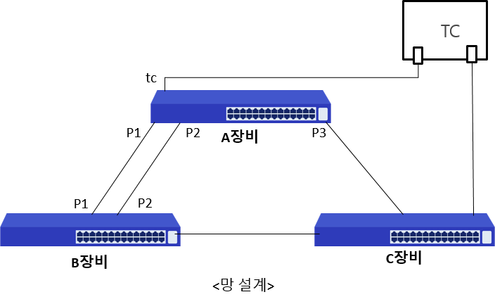

 | Mode | Port | Action | Content | Status | Result
 | CLI | ge2,ge5,ge7,xg2 | root-bridge-set1 | [A장비 확인] rpvst+ 설정 후 A장비 priority를 낮게 변경한 후 A장비가 root-bridge로 변경되었는가? | * rpvst+ info Spanning-tree: model=LG2000, rootport=---, cost=0 ge5 : pos=P1, cost=20000, role=Designated, state=Forwarding ge7 : pos=P2, cost=20000, role=Designated, state=Forwarding xg2 : pos=P3, cost=20000, role=Designated, state=Forwarding * rpvst+ statistics ge2 : pos=TC, state=FWD, rxpps=2000 xg2 : pos=P3, state=Forwarding, txpps=2001 | Normal
 | CLI | ge2,ge5,ge7,xg2 | non-root-bridge-set | [A장비 확인] rpvst+ 설정 후 A장비 priority를 높게 변경한 후 A장비가 Non-root-bridge로 변경되었는가? | * rpvst+ info Spanning-tree: model=LG2000, rootport=ge5, cost=20000 ge5 : pos=P1, cost=20000, role=Rootport , state=Forwarding ge7 : pos=P2, cost=20000, role=Alternate , state=Discarding xg2 : pos=P3, cost=20000, role=Alternate , state=Discarding * rpvst+ statistics ge2 : pos=TC, state=FWD, rxpps=2000 ge5 : pos=P1, state=Forwarding, txpps=2000 ge7 : pos=P2, state=DIS, txpps=0 xg2 : pos=P3, state=DIS, txpps=0 | Normal
 | NBR1 | ge20,ge19,ge21,ge20 | root-bridge-set2 | [B장비 확인] rpvst+ 설정 후 B장비 priority를 낮게 변경한 후 B장비가 root-bridge로 변경되었는가? | * rpvst+ info Spanning-tree: model=CS2228GX, rootport=---, cost=0 ge19: pos=P1, cost=20000, role=Designated, state=Forwarding ge21: pos=P2, cost=20000, role=Designated, state=Forwarding ge20: pos=P3, cost=20000, role=Designated, state=Forwarding * rpvst+ statistics ge20: pos=TC, state=FWD, rxpps=10 ge19: pos=P1, state=Forwarding, txpps=11 | Normal
 | CLI | ge2,ge5,ge7,xg2 | port-priority-set1 | [A장비 확인] rpvst+ 설정 후 B장비(root)의 포트 priority 변경 후 A장비 루트포트가 P1(ge5)으로 변경되었는가? | * rpvst+ info Spanning-tree: model=LG2000, rootport=ge5, cost=20000 ge5 : pos=P1, cost=20000, role=Rootport , state=Forwarding ge7 : pos=P2, cost=20000, role=Alternate , state=Discarding xg2 : pos=P3, cost=20000, role=Alternate , state=Discarding * rpvst+ statistics ge2 : pos=TC, state=FWD, rxpps=2000 ge5 : pos=P1, state=Forwarding, txpps=2000 ge7 : pos=P2, state=DIS, txpps=0 xg2 : pos=P3, state=DIS, txpps=0 | Normal
 | CLI | ge2,ge5,ge7,xg2 | port-priority-set2 | [A장비 확인] rpvst+ 설정 후 B장비(root)의 포트 priority 변경 후 A장비 루트포트가 P2(ge7)으로 변경되었는가? | * rpvst+ info Spanning-tree: model=LG2000, rootport=ge7, cost=20000 ge5 : pos=P1, cost=20000, role=Alternate , state=Discarding ge7 : pos=P2, cost=20000, role=Rootport , state=Forwarding xg2 : pos=P3, cost=20000, role=Alternate , state=Discarding * rpvst+ statistics ge2 : pos=TC, state=FWD, rxpps=2000 ge7 : pos=P2, state=Forwarding, txpps=2000 ge5 : pos=P1, state=DIS, txpps=0 xg2 : pos=P3, state=DIS, txpps=0 | Normal
 | CLI | ge2,ge5,ge7,xg2 | port-cost-set1 | [A장비 확인] rpvst+ 설정 후 B장비(root)의 포트 cost 변경 후 A장비 루트포트가 P1(ge5)으로 변경되었는가? | * rpvst+ info Spanning-tree: model=LG2000, rootport=ge5, cost=15000 ge5 : pos=P1, cost=15000, role=Rootport , state=Forwarding ge7 : pos=P2, cost=20000, role=Alternate , state=Discarding xg2 : pos=P3, cost=20000, role=Designated, state=Forwarding * rpvst+ statistics ge2 : pos=TC, state=FWD, rxpps=1999 ge5 : pos=P1, state=Forwarding, txpps=1998 ge7 : pos=P2, state=DIS, txpps=0 | Normal
 | CLI | ge2,ge5,ge7,xg2 | port-cost-set2 | [A장비 확인] rpvst+ 설정 후 B장비(root)의 포트 cost 변경 후 A장비 루트포트가 P2(ge7)으로 변경되었는가? | * rpvst+ info Spanning-tree: model=LG2000, rootport=ge7, cost=20000 ge5 : pos=P1, cost=25000, role=Alternate , state=Discarding ge7 : pos=P2, cost=20000, role=Rootport , state=Forwarding xg2 : pos=P3, cost=20000, role=Alternate , state=Discarding * rpvst+ statistics ge2 : pos=TC, state=FWD, rxpps=2000 ge7 : pos=P2, state=Forwarding, txpps=2000 ge5 : pos=P1, state=DIS, txpps=0 xg2 : pos=P3, state=DIS, txpps=0 | Normal
 | CLI | ge2,ge5,ge7,xg2 | port-failover1 | [A장비 확인] rpvst+ 설정 후 B장비(root)의 포트 P2(ge7)포트 절체 후 A장비 루트포트가 P1(ge5)으로 변경되었는가? | * rpvst+ info Spanning-tree: model=LG2000, rootport=ge5, cost=25000 ge5 : pos=P1, cost=25000, role=Rootport , state=Forwarding ge7 : pos=P2, cost=None , role=None , state=None xg2 : pos=P3, cost=20000, role=Alternate , state=Discarding * rpvst+ statistics ge2 : pos=TC, state=FWD, rxpps=2000 ge5 : pos=P1, state=Forwarding, txpps=2000 xg2 : pos=P3, state=DIS, txpps=0 | Normal
 | CLI | ge2,ge5,ge7,xg2 | port-failover2 | [A장비 확인] rpvst+ 설정 후 B장비(root)의 포트 P1(ge5)포트 추가 절체 후 A장비 루트포트가 P3(xg2)으로 변경되었는가? | * rpvst+ info Spanning-tree: model=LG2000, rootport=xg2, cost=40000 ge5 : pos=P1, cost=None , role=None , state=None ge7 : pos=P2, cost=None , role=None , state=None xg2 : pos=P3, cost=20000, role=Rootport , state=Forwarding * rpvst+ statistics ge2 : pos=TC, state=FWD, rxpps=2001 xg2 : pos=P3, state=Forwarding, txpps=2000 | Normal

STP&LACP
>> back to main
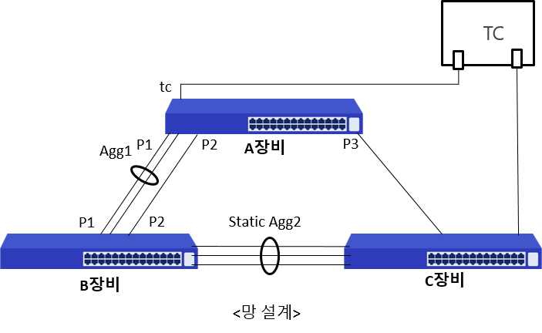

 | Mode | Port | Action | Content | Status | Result
 | CLI | ge2,agg1,xg1,xg2 | root-bridge-set1 | [A장비 확인] rpvst+ 설정 후 A장비 priority를 낮게 변경한 후 A장비가 root-bridge로 변경되었는가? | * rpvst+ info Spanning-tree: model=LG2000, rootport=---, cost=0 agg1: pos=P1, cost=20000, role=Designated, state=Forwarding xg1 : pos=P2, cost=20000, role=Designated, state=Forwarding xg2 : pos=P3, cost=20000, role=Designated, state=Forwarding * rpvst+ statistics ge2 : pos=TC, state=FWD, rxpps=2000 xg2 : pos=P3, state=Forwarding, txpps=2001 | Normal
 | CLI | ge2,agg1,xg1,xg2 | non-root-bridge-set | [A장비 확인] rpvst+ 설정 후 A장비 priority를 높게 변경한 후 A장비가 Non-root-bridge로 변경되었는가? | * rpvst+ info Spanning-tree: model=LG2000, rootport=agg1, cost=20000 agg1: pos=P1, cost=20000, role=Rootport , state=Forwarding xg1 : pos=P2, cost=20000, role=Alternate , state=Discarding xg2 : pos=P3, cost=20000, role=Alternate , state=Discarding * rpvst+ statistics ge2 : pos=TC, state=FWD, rxpps=1999 agg1: pos=P1, state=Forwarding, txpps=2001 xg1 : pos=P2, state=DIS, txpps=0 xg2 : pos=P3, state=DIS, txpps=0 | Normal
 | NBR1 | agg2,agg1,ge23,agg2 | root-bridge-set2 | [B장비 확인] rpvst+ 설정 후 B장비 priority를 낮게 변경한 후 B장비가 root-bridge로 변경되었는가? | * rpvst+ info Spanning-tree: model=CS2228GX, rootport=---, cost=0 agg1: pos=P1, cost=20000, role=Designated, state=Forwarding ge23: pos=P2, cost=20000, role=Designated, state=Forwarding agg2: pos=P3, cost=20000, role=Designated, state=Forwarding * rpvst+ statistics agg2: pos=TC, state=FWD, rxpps=10 agg1: pos=P1, state=Forwarding, txpps=11 | Normal
 | CLI | ge2,agg1,xg1,xg2 | port-priority-set1 | [A장비 확인] rpvst+ 설정 후 B장비(root)의 포트 priority 변경 후 A장비 루트포트가 P1(agg1)으로 변경되었는가? | * rpvst+ info Spanning-tree: model=LG2000, rootport=agg1, cost=20000 agg1: pos=P1, cost=20000, role=Rootport , state=Forwarding xg1 : pos=P2, cost=20000, role=Alternate , state=Discarding xg2 : pos=P3, cost=20000, role=Alternate , state=Discarding * rpvst+ statistics ge2 : pos=TC, state=FWD, rxpps=2000 agg1: pos=P1, state=Forwarding, txpps=2002 xg1 : pos=P2, state=DIS, txpps=0 xg2 : pos=P3, state=DIS, txpps=0 | Normal
 | CLI | ge2,agg1,xg1,xg2 | port-priority-set2 | [A장비 확인] rpvst+ 설정 후 B장비(root)의 포트 priority 변경 후 A장비 루트포트가 P2(xg1)으로 변경되었는가? | * rpvst+ info Spanning-tree: model=LG2000, rootport=xg1, cost=20000 agg1: pos=P1, cost=20000, role=Alternate , state=Discarding xg1 : pos=P2, cost=20000, role=Rootport , state=Forwarding xg2 : pos=P3, cost=20000, role=Alternate , state=Discarding * rpvst+ statistics ge2 : pos=TC, state=FWD, rxpps=2000 xg1 : pos=P2, state=Forwarding, txpps=2000 agg1: pos=P1, state=DIS, txpps=2 (≤2pps :agg-period-tx) xg2 : pos=P3, state=DIS, txpps=0 | Normal
 | CLI | ge2,agg1,xg1,xg2 | port-cost-set1 | [A장비 확인] rpvst+ 설정 후 B장비(root)의 포트 cost 변경 후 A장비 루트포트가 P1(agg1)으로 변경되었는가? | * rpvst+ info Spanning-tree: model=LG2000, rootport=agg1, cost=15000 agg1: pos=P1, cost=15000, role=Rootport , state=Forwarding xg1 : pos=P2, cost=20000, role=Alternate , state=Discarding xg2 : pos=P3, cost=20000, role=Designated, state=Forwarding * rpvst+ statistics ge2 : pos=TC, state=FWD, rxpps=2000 agg1: pos=P1, state=Forwarding, txpps=2002 xg1 : pos=P2, state=DIS, txpps=0 | Normal
 | CLI | ge2,agg1,xg1,xg2 | port-cost-set2 | [A장비 확인] rpvst+ 설정 후 B장비(root)의 포트 cost 변경 후 A장비 루트포트가 P2(xg1)으로 변경되었는가? | * rpvst+ info Spanning-tree: model=LG2000, rootport=xg1, cost=20000 agg1: pos=P1, cost=25000, role=Alternate , state=Discarding xg1 : pos=P2, cost=20000, role=Rootport , state=Forwarding xg2 : pos=P3, cost=20000, role=Alternate , state=Discarding * rpvst+ statistics ge2 : pos=TC, state=FWD, rxpps=1998 xg1 : pos=P2, state=Forwarding, txpps=1999 agg1: pos=P1, state=DIS, txpps=2 (≤2pps :agg-period-tx) xg2 : pos=P3, state=DIS, txpps=0 | Normal
 | CLI | ge2,agg1,xg1,xg2 | port-failover1 | [A장비 확인] rpvst+ 설정 후 B장비(root)의 포트 P2(xg1)포트 절체 후 A장비 루트포트가 P1(agg1)으로 변경되었는가? | * rpvst+ info Spanning-tree: model=LG2000, rootport=agg1, cost=25000 agg1: pos=P1, cost=25000, role=Rootport , state=Forwarding xg1 : pos=P2, cost=None , role=None , state=None xg2 : pos=P3, cost=20000, role=Alternate , state=Discarding * rpvst+ statistics ge2 : pos=TC, state=FWD, rxpps=1999 agg1: pos=P1, state=Forwarding, txpps=2001 xg2 : pos=P3, state=DIS, txpps=0 | Normal
 | CLI | ge2,agg1,xg1,xg2 | port-failover2 | [A장비 확인] rpvst+ 설정 후 B장비(root)의 포트 P2(agg1)포트 추가 절체 후 A장비 루트포트가 P3(xg2)으로 변경되었는가? | * rpvst+ info Spanning-tree: model=LG2000, rootport=xg2, cost=40000 agg1: pos=P1, cost=None , role=None , state=None xg1 : pos=P2, cost=None , role=None , state=None xg2 : pos=P3, cost=20000, role=Rootport , state=Forwarding * rpvst+ statistics ge2 : pos=TC, state=FWD, rxpps=2000 xg2 : pos=P3, state=Forwarding, txpps=2000 | Normal

L2-Smoke
>> back to main
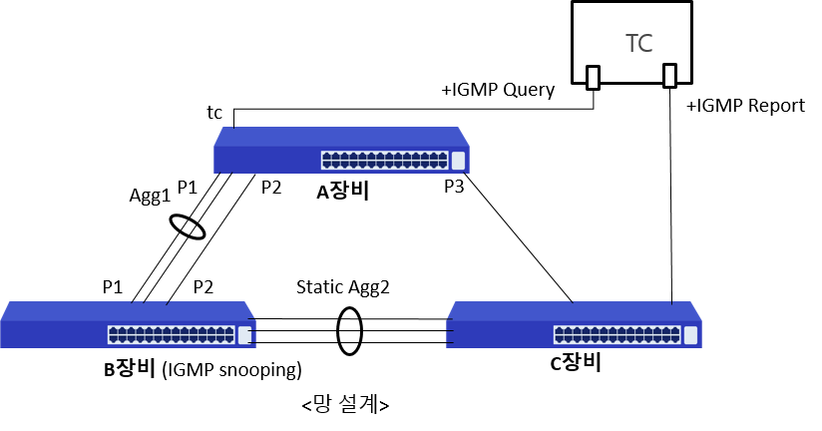

 | Mode | Port | Action | Content | Status | Result
 | CLI | ge2,agg1,xg1,xg2 | root-bridge-set1 | [A장비 확인] rpvst+ 설정 후 A장비 priority를 낮게 변경한 후 A장비가 root-bridge로 변경되었는가? | * rpvst+ info Spanning-tree: model=LG2000, rootport=---, cost=0 agg1: pos=P1, cost=20000, role=Designated, state=Forwarding xg1 : pos=P2, cost=20000, role=Designated, state=Forwarding xg2 : pos=P3, cost=20000, role=Designated, state=Forwarding * rpvst+ statistics ge2 : pos=TC, state=FWD, rxpps=1999 xg2 : pos=P3, state=Forwarding, txpps=2001 | Normal
 | NBR1 | ge17,agg1,ge23,agg2 | igmp-group-show | [B장비 확인] "root-bridge-set1"에서 변경된 망에서 B장비의 Mroute 포트와 Membership 포트가 맞는가? [B장비 확인] "root-bridge-set1"에서 변경된 망에서 B장비의 Mac table에 Membership 패킷이 모두 등록되어 있는가? | Mroute= Membership=agg1, Membership-group=[10/0], Membership-mac=[10/0] | Abnormal
 | CLI | ge2,agg1,xg1,xg2 | non-root-bridge-set | [A장비 확인] rpvst+ 설정 후 A장비 priority를 높게 변경한 후 A장비가 Non-root-bridge로 변경되었는가? | * rpvst+ info Spanning-tree: model=LG2000, rootport=agg1, cost=20000 agg1: pos=P1, cost=20000, role=Rootport , state=Forwarding xg1 : pos=P2, cost=20000, role=Alternate , state=Discarding xg2 : pos=P3, cost=20000, role=Alternate , state=Discarding * rpvst+ statistics ge2 : pos=TC, state=FWD, rxpps=2002 agg1: pos=P1, state=Forwarding, txpps=2006 xg1 : pos=P2, state=DIS, txpps=0 xg2 : pos=P3, state=DIS, txpps=0 | Normal
 | NBR1 | ge17,agg1,ge23,agg2 | igmp-group-show | [B장비 확인] "non-root-bridge-set"에서 변경된 망에서 B장비의 Mroute 포트와 Membership 포트가 맞는가? [B장비 확인] "non-root-bridge-set"에서 변경된 망에서 B장비의 Mac table에 Membership 패킷이 모두 등록되어 있는가? | Mroute= Membership=agg2, Membership-group=[10/0], Membership-mac=[10/0] | Abnormal
 | NBR1 | agg2,agg1,ge23,agg2 | root-bridge-set2 | [B장비 확인] rpvst+ 설정 후 B장비 priority를 낮게 변경한 후 B장비가 root-bridge로 변경되었는가? | * rpvst+ info Spanning-tree: model=CS2228GX, rootport=---, cost=0 agg1: pos=P1, cost=20000, role=Designated, state=Forwarding ge23: pos=P2, cost=20000, role=Designated, state=Forwarding agg2: pos=P3, cost=20000, role=Designated, state=Forwarding * rpvst+ statistics agg2: pos=TC, state=FWD, rxpps=10 agg1: pos=P1, state=Forwarding, txpps=13 | Normal
 | NBR1 | ge17,agg1,ge23,agg2 | igmp-group-show | [B장비 확인] "root-bridge-set2"에서 변경된 망에서 B장비의 Mroute 포트와 Membership 포트가 맞는가? [B장비 확인] "root-bridge-set2"에서 변경된 망에서 B장비의 Mac table에 Membership 패킷이 모두 등록되어 있는가? | Mroute= Membership=agg2, Membership-group=[10/0], Membership-mac=[10/0] | Abnormal
 | CLI | ge2,agg1,xg1,xg2 | port-priority-set1 | [A장비 확인] rpvst+ 설정 후 B장비(root)의 포트 priority 변경 후 A장비 루트포트가 P1(agg1)으로 변경되었는가? | * rpvst+ info Spanning-tree: model=LG2000, rootport=agg1, cost=20000 agg1: pos=P1, cost=20000, role=Rootport , state=Forwarding xg1 : pos=P2, cost=20000, role=Alternate , state=Discarding xg2 : pos=P3, cost=20000, role=Alternate , state=Discarding * rpvst+ statistics ge2 : pos=TC, state=FWD, rxpps=2000 agg1: pos=P1, state=Forwarding, txpps=2002 xg1 : pos=P2, state=DIS, txpps=0 xg2 : pos=P3, state=DIS, txpps=0 | Normal
 | NBR1 | ge17,agg1,ge23,agg2 | igmp-group-show | [B장비 확인] "port-priority-set1"에서 변경된 망에서 B장비의 Mroute 포트와 Membership 포트가 맞는가? [B장비 확인] "port-priority-set1"에서 변경된 망에서 B장비의 Mac table에 Membership 패킷이 모두 등록되어 있는가? | Mroute= Membership=agg2, Membership-group=[10/0], Membership-mac=[10/0] | Abnormal
 | CLI | ge2,agg1,xg1,xg2 | port-priority-set2 | [A장비 확인] rpvst+ 설정 후 B장비(root)의 포트 priority 변경 후 A장비 루트포트가 P2(xg1)으로 변경되었는가? | * rpvst+ info Spanning-tree: model=LG2000, rootport=xg1, cost=20000 agg1: pos=P1, cost=20000, role=Alternate , state=Discarding xg1 : pos=P2, cost=20000, role=Rootport , state=Forwarding xg2 : pos=P3, cost=20000, role=Alternate , state=Discarding * rpvst+ statistics ge2 : pos=TC, state=FWD, rxpps=2000 xg1 : pos=P2, state=Forwarding, txpps=2000 agg1: pos=P1, state=DIS, txpps=2 (≤2pps :agg-period-tx) xg2 : pos=P3, state=DIS, txpps=0 | Normal
 | NBR1 | ge17,agg1,ge23,agg2 | igmp-group-show | [B장비 확인] "port-priority-set2"에서 변경된 망에서 B장비의 Mroute 포트와 Membership 포트가 맞는가? [B장비 확인] "port-priority-set2"에서 변경된 망에서 B장비의 Mac table에 Membership 패킷이 모두 등록되어 있는가? | Mroute= Membership=agg2, Membership-group=[10/0], Membership-mac=[10/0] | Abnormal
 | CLI | ge2,agg1,xg1,xg2 | port-cost-set1 | [A장비 확인] rpvst+ 설정 후 B장비(root)의 포트 cost 변경 후 A장비 루트포트가 P1(agg1)으로 변경되었는가? | * rpvst+ info Spanning-tree: model=LG2000, rootport=agg1, cost=15000 agg1: pos=P1, cost=15000, role=Rootport , state=Forwarding xg1 : pos=P2, cost=20000, role=Alternate , state=Discarding xg2 : pos=P3, cost=20000, role=Designated, state=Forwarding * rpvst+ statistics ge2 : pos=TC, state=FWD, rxpps=2000 agg1: pos=P1, state=Forwarding, txpps=2002 xg1 : pos=P2, state=DIS, txpps=0 | Normal
 | NBR1 | ge17,agg1,ge23,agg2 | igmp-group-show | [B장비 확인] "port-cost-set1"에서 변경된 망에서 B장비의 Mroute 포트와 Membership 포트가 맞는가? [B장비 확인] "port-cost-set1"에서 변경된 망에서 B장비의 Mac table에 Membership 패킷이 모두 등록되어 있는가? | Mroute= Membership=agg2, Membership-group=[10/0], Membership-mac=[10/0] | Abnormal
 | CLI | ge2,agg1,xg1,xg2 | port-cost-set2 | [A장비 확인] rpvst+ 설정 후 B장비(root)의 포트 cost 변경 후 A장비 루트포트가 P2(xg1)으로 변경되었는가? | * rpvst+ info Spanning-tree: model=LG2000, rootport=xg1, cost=20000 agg1: pos=P1, cost=25000, role=Alternate , state=Discarding xg1 : pos=P2, cost=20000, role=Rootport , state=Forwarding xg2 : pos=P3, cost=20000, role=Alternate , state=Discarding * rpvst+ statistics ge2 : pos=TC, state=FWD, rxpps=2000 xg1 : pos=P2, state=Forwarding, txpps=2000 agg1: pos=P1, state=DIS, txpps=2 (≤2pps :agg-period-tx) xg2 : pos=P3, state=DIS, txpps=0 | Normal
 | NBR1 | ge17,agg1,ge23,agg2 | igmp-group-show | [B장비 확인] "port-cost-set2"에서 변경된 망에서 B장비의 Mroute 포트와 Membership 포트가 맞는가? [B장비 확인] "port-cost-set2"에서 변경된 망에서 B장비의 Mac table에 Membership 패킷이 모두 등록되어 있는가? | Mroute= Membership=agg2, Membership-group=[10/0], Membership-mac=[10/0] | Abnormal
 | CLI | ge2,agg1,xg1,xg2 | port-failover1 | [A장비 확인] rpvst+ 설정 후 B장비(root)의 포트 P2(xg1)포트 절체 후 A장비 루트포트가 P1(agg1)으로 변경되었는가? | * rpvst+ info Spanning-tree: model=LG2000, rootport=agg1, cost=25000 agg1: pos=P1, cost=25000, role=Rootport , state=Forwarding xg1 : pos=P2, cost=None , role=None , state=None xg2 : pos=P3, cost=20000, role=Alternate , state=Discarding * rpvst+ statistics ge2 : pos=TC, state=FWD, rxpps=2000 agg1: pos=P1, state=Forwarding, txpps=2002 xg2 : pos=P3, state=DIS, txpps=0 | Normal
 | NBR1 | ge17,agg1,ge23,agg2 | igmp-group-show | [B장비 확인] "port-failover1"에서 변경된 망에서 B장비의 Mroute 포트와 Membership 포트가 맞는가? [B장비 확인] "port-failover1"에서 변경된 망에서 B장비의 Mac table에 Membership 패킷이 모두 등록되어 있는가? | Mroute= Membership=agg2, Membership-group=[10/0], Membership-mac=[10/0] | Abnormal
 | CLI | ge2,agg1,xg1,xg2 | port-failover2 | [A장비 확인] rpvst+ 설정 후 B장비(root)의 포트 P2(agg1)포트 추가 절체 후 A장비 루트포트가 P3(xg2)으로 변경되었는가? | * rpvst+ info Spanning-tree: model=LG2000, rootport=xg2, cost=40000 agg1: pos=P1, cost=None , role=None , state=None xg1 : pos=P2, cost=None , role=None , state=None xg2 : pos=P3, cost=20000, role=Rootport , state=Forwarding * rpvst+ statistics ge2 : pos=TC, state=FWD, rxpps=2000 xg2 : pos=P3, state=Forwarding, txpps=2000 | Normal
 | NBR1 | ge17,agg1,ge23,agg2 | igmp-group-show | [B장비 확인] "port-failover2"에서 변경된 망에서 B장비의 Mroute 포트와 Membership 포트가 맞는가? [B장비 확인] "port-failover2"에서 변경된 망에서 B장비의 Mac table에 Membership 패킷이 모두 등록되어 있는가? | Mroute= Membership=agg2, Membership-group=[10/0], Membership-mac=[10/0] | Abnormal

